Chi tiết địa chất
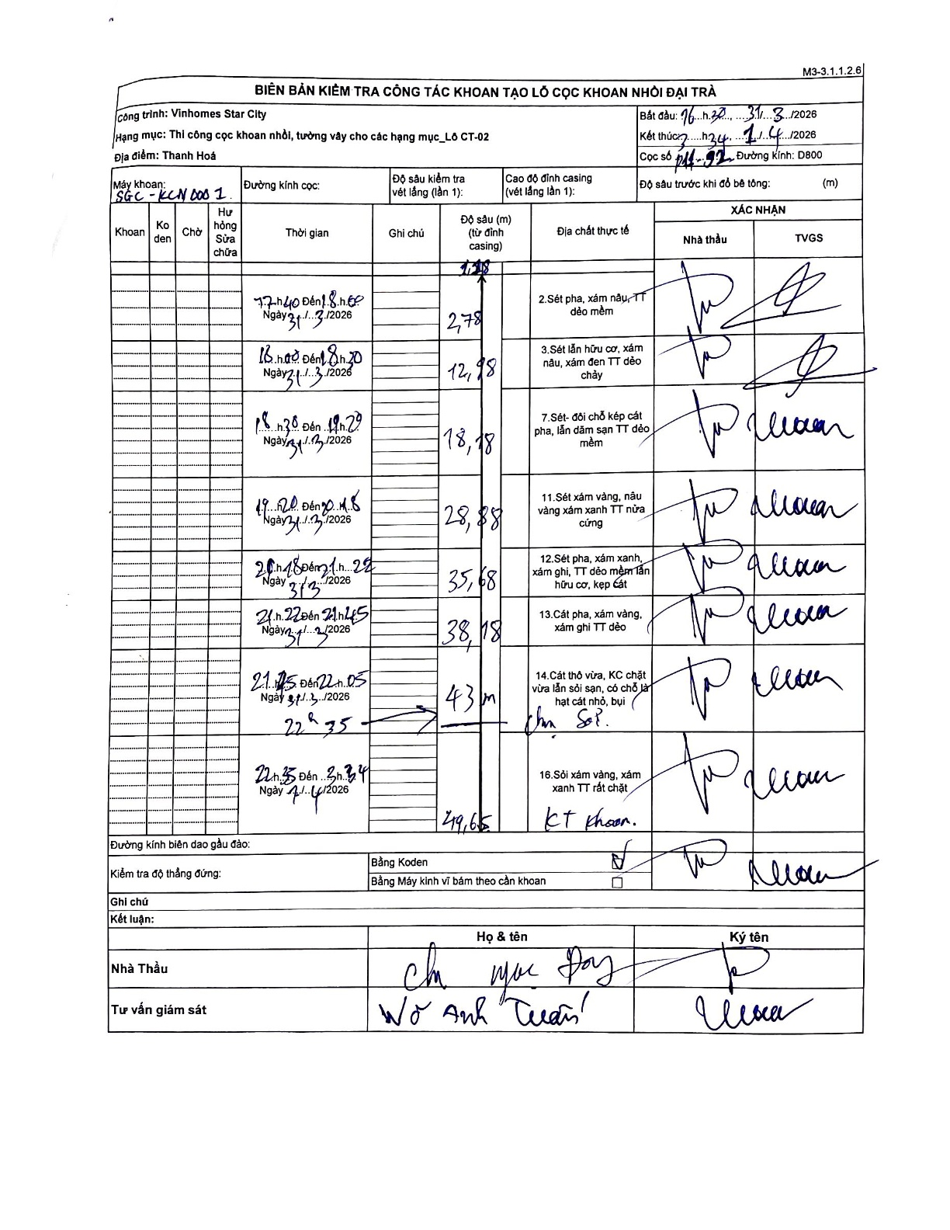
Dự án | Star City Thanh Hóa
Hạng mục | Thi công cọc khoan nhồi, tường vây cho các hạng mục_Lô CT-02
Tên bộ phận | Thi công cọc khoan nhồi, tường vây cho các hạng mục_Lô CT-02
Số hiệu cọc | P11-92
Tên Máy khoan | SGC-KCN0001
Đường kính | D800
Bắt đầu thi công | 16:30 31/03/2026
Kết thúc thi công | 03:34 01/04/2026

Địa chất TT | Đường kính | Mô tả lớp thiết kế | Từ (h) | Đến (h) | Cao độ từ | Cao độ đến | T.Gian (h) | Dài (m) | V (m/h) | Ghi chú
1 | D800 | Sét pha, xám nâu, TT dẻo mềm | 07:40 31/03/2026 | 08:00 31/03/2026 | 1.28 | -1.5 | 0.33 | 2.78 | 8.34
2 | D800 | Sét lẫn hữu cơ, xám nâu, xám đen TT dẻo chảy | 08:00 31/03/2026 | 08:20 31/03/2026 | -1.5 | -11.7 | 0.33 | 10.2 | 30.6
3 | D800 | Sét- đôi chỗ kẹp cát pha, lẫn dăm sạn TT dẻo mềm | 18:38 31/03/2026 | 19:29 31/03/2026 | -11.7 | -16.9 | 0.85 | 5.2 | 6.12
4 | D800 | Sét xám vàng, nâu vàng xám xanh TT nửa cứng | 19:20 31/03/2026 | 20:05 31/03/2026 | -16.9 | -27.6 | 0.75 | 10.7 | 14.27
5 | D800 | Sét pha, xám xanh, xám ghi, TT dẻo mềm lẫn hữu cơ, kẹp cát | 20:15 31/03/2026 | 21:22 31/03/2026 | -27.6 | -34.4 | 1.12 | 6.8 | 6.09
6 | D800 | Cát pha, xám vàng, xám ghi TT dẻo | 21:22 31/03/2026 | 21:45 31/03/2026 | -34.4 | -36.9 | 0.38 | 2.5 | 6.52
7 | D800 | Cát thô vừa, KC chặt vừa lẫn sỏi sạn, có chỗ là hạt cát nhỏ, bụi | 21:45 31/03/2026 | 22:05 31/03/2026 | -36.9 | -41.72 | 0.33 | 4.82 | 14.46
8 | D800 | Sỏi xám vàng, xám xanh TT rất chặt | 22:35 31/03/2026 | 03:34 01/04/2026 | -41.72 | -48.37 | 4.98 | 6.65 | 1.33

ẢNH BIÊN BẢN GỐC

